C2 Boxe2 Graf 1
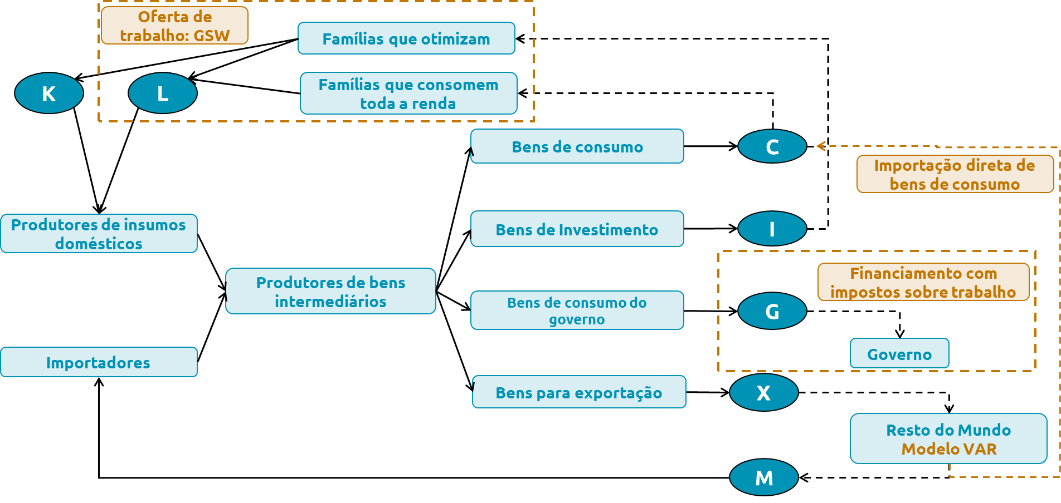
Boxe: Revisão do Modelo Estrutural de Médio Porte – Samba

Gráfico 1 – Diagrama de fluxo de bens e fatores de produção

Fonte: BC

